様式第8号別紙１
様式第８号 別紙１（第10条関係）
事 業 実 績 書
１ 申請者の概要
法人名
代表者名
所 在 地 |  | 〒
担当部署名 |  |  |  |  | 担当者名
電話番号 |  |  |  |  | FAX番号
ﾒｰﾙｱﾄﾞﾚｽ

２ 事業の概要
補助申請期間 |  |  |  | 年 月 ～ 年 月
総経費 |  |  |  | 円（税抜）
補助対象経費算定シートを用いて算出された金額を記入ください。
補助対象経費 |  |  |  | 円（税抜）
補助金交付申請額※ |  |  |  | 円（税抜）
※補助交付申請額は千円未満を切り捨てた額とします。

３ 実施した事業の内容
システム事業者名 |  |  | 会社・機関名等
GHG排出量算定 サービス |  |  | システム名
 |  |  | プラン名
 |  |  | 契約期間 | 年 月 日 ～ 年 月 日
 |  |  | サービス使用料 | 円（税抜） |  | 円（税抜）
 |  |  | 使用料の支払 | 支払方法 |  |  |  | （ ）
支払日の日付を記入
 |  |  |  | 支払時期 |  |  | 日付

４ 排出量削減に向けた今後の取組
排出量削減に向けた今後の取組

■ 該当項目にチェックをお願いします。
 | GHG排出量算定サービスを継続して利用する。
 | 自社のGHG排出量削減に積極的に取り組む必要性を感じている。
 | サプライチェーンも含めたGHG排出量削減に積極的に取り組む必要性を感じている。
 | GHG排出量削減に向けた省エネ設備への更新や再エネ設備の導入を検討している。

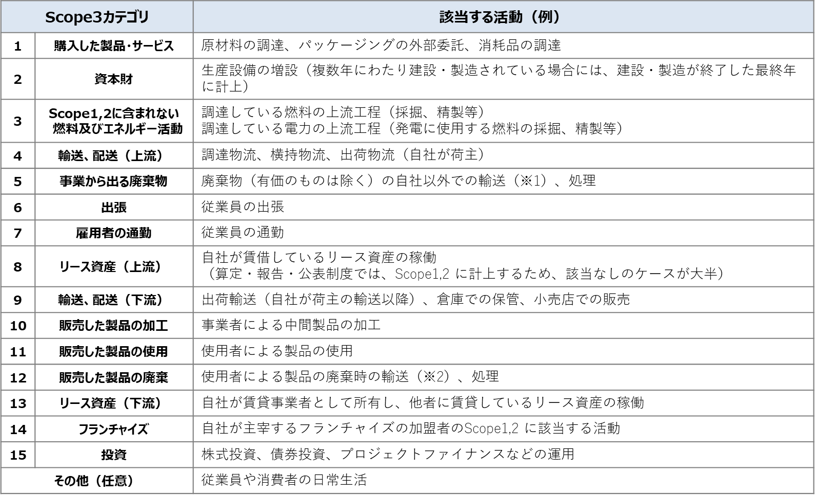
※1 Scope3基準及び基本ガイドラインでは、任意算定対象としています。
※2 Scope3基準及び基本ガイドラインでは、算定対象外としていますが、算定頂いても構いません。
[出所] サプライチェーン排出量算定の考え方 パンフレット 環境省(http://www.env.go.jp/earth/ondanka/supply_chain/gvc/files/tools/supply_chain_201711_all.pdf)
スコープ３は、以下の表を確認いただき、算定予定のカテゴリの数字を記入ください。
５ GHG排出量算定結果
拠点数 |  |  | スコープ３算定項目
※GHG排出量算定サービスで算定された総排出量（スコープ３を含む）が確認できる画像を貼付け

